Sheet1
Test Case Images | Kịch bản kiểm thử

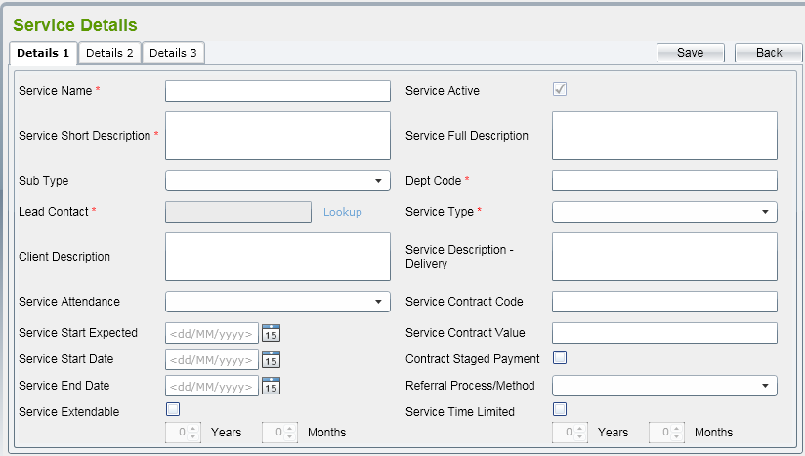 | Kiểm tra hiển thị mặc định: các trường có để trống không? Các checkbox có ở trạng thái un-tick không? Trường service active có được tự động check không?
 | Kiểm tra nếu bỏ trông ô o Service Name thì có lưu vào hệ thống được hay không.
 | Kiểm tra nếu bỏ trống ô Sub Type thì có lưu vào hệ thống được hay không?
 | Kiểm tra nếu nhập đúng ô " Service Name" mà chưa tồn tại trong hệ thông thì có lưu được vào hệ thống hay không?
 | Kiểm tra nếu nhập vào ô " Service Name" trùng với name đã tồn tại trong hệ thống thì sẽ hiển thị ra lỗi như thế nào?
 | Kiểm tra ô checkbox"Lead Contact " khi click vào "lookup " có hiển thị tất cả các Lead Contact có trong hệ thống hay không?
 | Kiểm tra xem khi người dùng click vào ô checkbox"Service Extendable" thì 2 trường Years’ và ‘Months’ có được mở để người dùng nhập vào hay không?
 | Trong trương hợp nếu người dùng nhập " Service Start Date <= Current Date <= Service End Date + Extendable Month/Year" thì Service Active được tự động chọn hay không
 | Trong trương hợp nếu người dùng nhập " Service Start Date >= Current Date >= Service End Date + Extendable Month/Year" thì Service Active được tự động bỏ chọn hay không
 | Trong trương hợp nếu người dùng nhập "Current Date <= Service End Date + Extendable Month/Year" và bỏ trống " Service Start Date " thì Service Active được tự động chọn
 | Trong trương hợp nếu người dùng nhập " Service Start Date <= Current Date" và không nhập " Service End Date + Extendable Month/Year" thì Service Active được tự động chọn hay không
 | Trong trường hợp nếu người dung nhập "Current Date > Service End Date " thì Service Active được tự động bỏ chọn hay không?.Nếu tự động bỏ chọn thì Extendable
 | Kiểm tra xem khi người dùng chọn "Service Sub Type là Contract" thì hệ thống có tự động chuyển qua tab "Contract" được hay không?.
 | Kiểm tra xem hệ thống có hiển thị tất cả các Contract Outcome có trong hệ thông hay không?.
 | Kiểm tra xem hệ thống có hiển thị tất cả các Contract Obligation có trong hệ thông hay không?.
 | Kiểm tra xem nếu người dung click vào "Participation" thì có xổ xuống 3 item “Mandatory”, “Voluntary”, và “Both” hay không?.
 | Kiểm tra xem hệ thống có lưu đúng dữ liệu vào hệ thống khi người dùng chọn đủ thông tin hay không?.
 | Kiểm tra xem khi click vào "Back" thì có quay lại màn hình trước được hay không?

